表紙
第１８回 アヴァンツァーレ杯
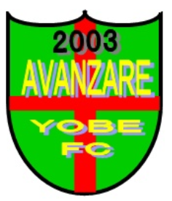

月 日 |  | 令和６年３月１６日（土）

場 所 |  | 赤穂郡上郡町光都３丁目
 |  | ダイセル播磨光都サッカー場
 |  |  | ・第２サッカー場
 |  |  | ・多目グランド

主 催 | アヴァンツァーレ余部フットボールクラブ

運営協力 | アヴァンツァーレ余部フットボールクラブ・育成会
 | スポーツクラブ２１ オヤジフットサル

協 賛

